summary_statistics_MixSIAR_0923
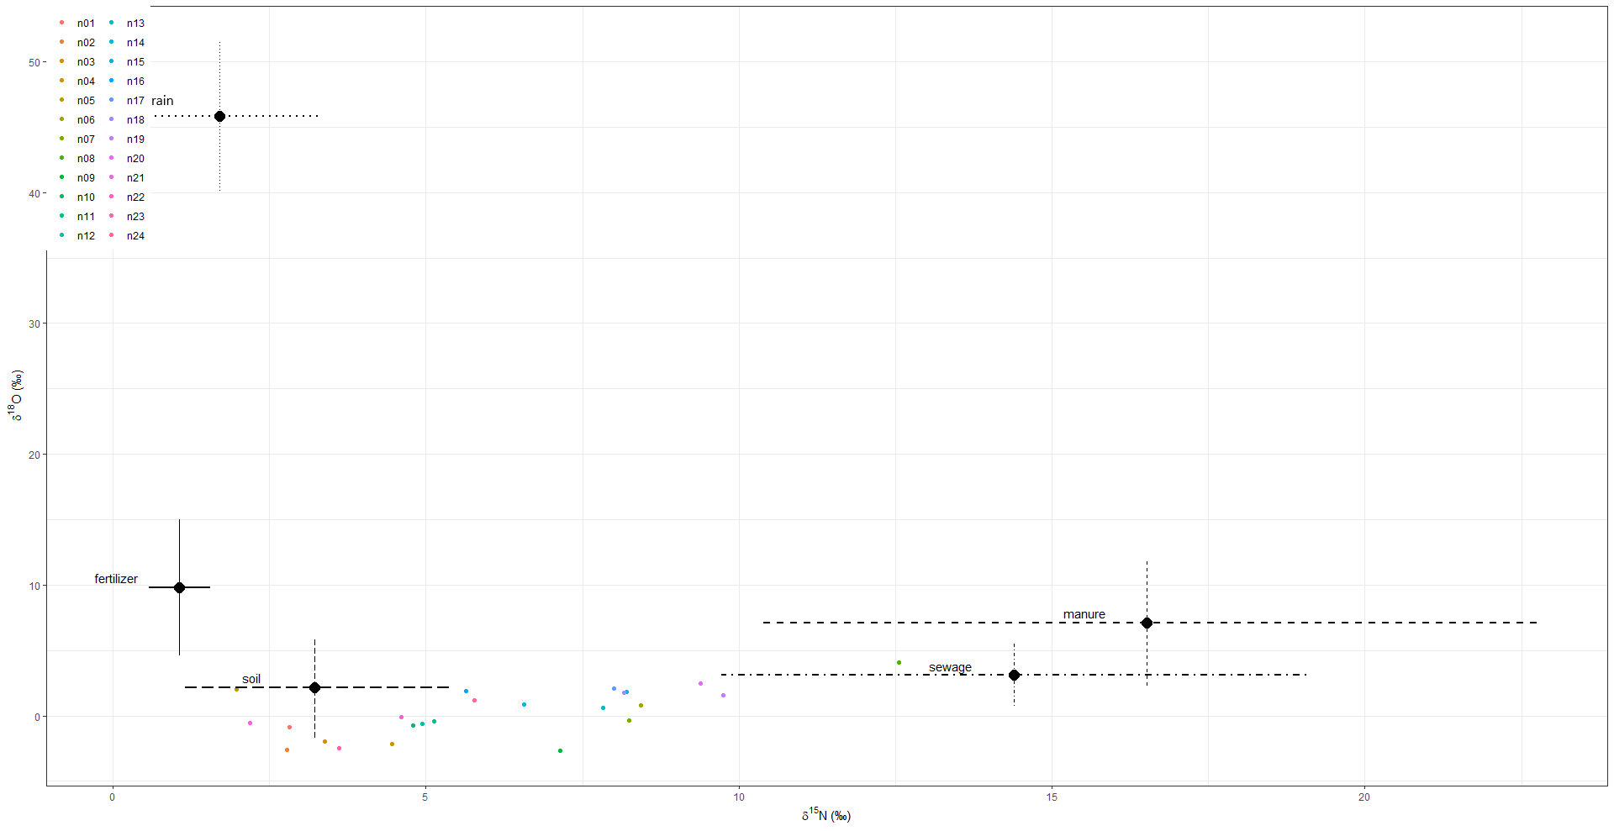
#################################################################
# Summary Statistics
#################################################################

DIC = 178.762

 | Mean | SD | 2.50% | 5% | 25% | 50% | 75% | 95% | 97.50%
p.n01.fertilizer | 0.17 | 0.112 | 0.024 | 0.03 | 0.08 | 0.141 | 0.245 | 0.385 | 0.441
p.n02.fertilizer | 0.226 | 0.229 | 0.006 | 0.01 | 0.045 | 0.129 | 0.348 | 0.723 | 0.778
p.n03.fertilizer | 0.207 | 0.203 | 0.005 | 0.01 | 0.043 | 0.127 | 0.325 | 0.633 | 0.689
p.n04.fertilizer | 0.201 | 0.191 | 0.007 | 0.012 | 0.05 | 0.133 | 0.302 | 0.598 | 0.684
p.n05.fertilizer | 0.21 | 0.214 | 0.005 | 0.008 | 0.044 | 0.125 | 0.311 | 0.665 | 0.755
p.n06.fertilizer | 0.149 | 0.13 | 0.006 | 0.01 | 0.044 | 0.113 | 0.224 | 0.404 | 0.475
p.n07.fertilizer | 0.156 | 0.134 | 0.006 | 0.01 | 0.047 | 0.116 | 0.232 | 0.422 | 0.484
p.n08.fertilizer | 0.111 | 0.091 | 0.007 | 0.012 | 0.04 | 0.087 | 0.155 | 0.31 | 0.34
p.n09.fertilizer | 0.163 | 0.16 | 0.005 | 0.009 | 0.041 | 0.105 | 0.24 | 0.491 | 0.578
p.n10.fertilizer | 0.195 | 0.189 | 0.004 | 0.008 | 0.044 | 0.128 | 0.294 | 0.586 | 0.681
p.n11.fertilizer | 0.188 | 0.178 | 0.006 | 0.009 | 0.046 | 0.126 | 0.284 | 0.568 | 0.635
p.n12.fertilizer | 0.19 | 0.184 | 0.006 | 0.011 | 0.044 | 0.122 | 0.281 | 0.585 | 0.651
p.n13.fertilizer | 0.159 | 0.143 | 0.007 | 0.012 | 0.045 | 0.117 | 0.232 | 0.442 | 0.525
p.n14.fertilizer | 0.164 | 0.149 | 0.007 | 0.01 | 0.047 | 0.116 | 0.243 | 0.465 | 0.528
p.n15.fertilizer | 0.16 | 0.137 | 0.007 | 0.012 | 0.05 | 0.123 | 0.238 | 0.438 | 0.502
p.n16.fertilizer | 0.184 | 0.171 | 0.008 | 0.012 | 0.049 | 0.133 | 0.271 | 0.537 | 0.628
p.n17.fertilizer | 0.155 | 0.136 | 0.007 | 0.011 | 0.048 | 0.113 | 0.231 | 0.434 | 0.481
p.n18.fertilizer | 0.153 | 0.135 | 0.006 | 0.01 | 0.046 | 0.11 | 0.225 | 0.428 | 0.49
p.n19.fertilizer | 0.128 | 0.111 | 0.009 | 0.012 | 0.042 | 0.092 | 0.186 | 0.358 | 0.419
p.n20.fertilizer | 0.138 | 0.116 | 0.006 | 0.01 | 0.048 | 0.107 | 0.198 | 0.374 | 0.423
p.n21.fertilizer | 0.22 | 0.225 | 0.005 | 0.008 | 0.043 | 0.129 | 0.348 | 0.72 | 0.769
p.n22.fertilizer | 0.213 | 0.196 | 0.006 | 0.01 | 0.058 | 0.148 | 0.33 | 0.624 | 0.676
p.n23.fertilizer | 0.214 | 0.214 | 0.005 | 0.01 | 0.043 | 0.126 | 0.336 | 0.67 | 0.743
p.n24.fertilizer | 0.187 | 0.17 | 0.006 | 0.009 | 0.053 | 0.131 | 0.281 | 0.533 | 0.609
p.n01.manure | 0.057 | 0.044 | 0.003 | 0.005 | 0.023 | 0.047 | 0.079 | 0.145 | 0.171
p.n02.manure | 0.038 | 0.048 | 0.001 | 0.002 | 0.01 | 0.024 | 0.049 | 0.119 | 0.149
p.n03.manure | 0.045 | 0.052 | 0.001 | 0.002 | 0.009 | 0.027 | 0.061 | 0.147 | 0.182
p.n04.manure | 0.053 | 0.062 | 0.001 | 0.002 | 0.011 | 0.031 | 0.073 | 0.176 | 0.212
p.n05.manure | 0.041 | 0.05 | 0.001 | 0.002 | 0.008 | 0.022 | 0.054 | 0.136 | 0.18
p.n06.manure | 0.084 | 0.103 | 0.001 | 0.002 | 0.014 | 0.044 | 0.114 | 0.308 | 0.377
p.n07.manure | 0.083 | 0.103 | 0.001 | 0.002 | 0.013 | 0.043 | 0.114 | 0.303 | 0.371
p.n08.manure | 0.141 | 0.168 | 0.001 | 0.002 | 0.015 | 0.061 | 0.225 | 0.502 | 0.574
p.n09.manure | 0.065 | 0.08 | 0.001 | 0.002 | 0.011 | 0.034 | 0.089 | 0.243 | 0.291
p.n10.manure | 0.055 | 0.069 | 0.001 | 0.002 | 0.01 | 0.03 | 0.072 | 0.198 | 0.248
p.n11.manure | 0.058 | 0.073 | 0.001 | 0.002 | 0.011 | 0.031 | 0.078 | 0.201 | 0.261
p.n12.manure | 0.054 | 0.069 | 0.001 | 0.001 | 0.011 | 0.031 | 0.069 | 0.183 | 0.238
p.n13.manure | 0.078 | 0.097 | 0.001 | 0.002 | 0.013 | 0.04 | 0.109 | 0.277 | 0.357
p.n14.manure | 0.072 | 0.088 | 0.001 | 0.002 | 0.012 | 0.04 | 0.1 | 0.255 | 0.321
p.n15.manure | 0.082 | 0.099 | 0.001 | 0.002 | 0.015 | 0.046 | 0.113 | 0.288 | 0.36
p.n16.manure | 0.069 | 0.082 | 0.002 | 0.003 | 0.013 | 0.039 | 0.098 | 0.232 | 0.303
p.n17.manure | 0.081 | 0.094 | 0.001 | 0.002 | 0.015 | 0.047 | 0.114 | 0.281 | 0.341
p.n18.manure | 0.086 | 0.107 | 0.001 | 0.002 | 0.013 | 0.044 | 0.12 | 0.306 | 0.385
p.n19.manure | 0.092 | 0.113 | 0.001 | 0.002 | 0.015 | 0.047 | 0.124 | 0.331 | 0.418
p.n20.manure | 0.098 | 0.117 | 0.001 | 0.002 | 0.015 | 0.052 | 0.142 | 0.34 | 0.409
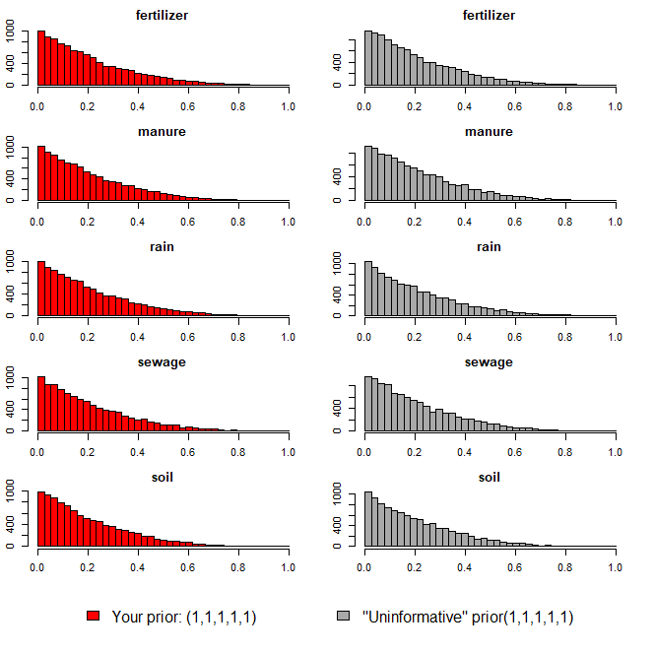
p.n21.manure | 0.043 | 0.055 | 0.001 | 0.001 | 0.009 | 0.024 | 0.055 | 0.144 | 0.201
p.n22.manure | 0.055 | 0.068 | 0.001 | 0.002 | 0.011 | 0.032 | 0.072 | 0.193 | 0.231
p.n23.manure | 0.048 | 0.055 | 0.001 | 0.002 | 0.011 | 0.029 | 0.064 | 0.153 | 0.196
p.n24.manure | 0.065 | 0.079 | 0.001 | 0.002 | 0.011 | 0.036 | 0.09 | 0.236 | 0.281
p.n01.rain | 0.005 | 0.005 | 0 | 0 | 0.002 | 0.004 | 0.007 | 0.016 | 0.023
p.n02.rain | 0.005 | 0.01 | 0 | 0 | 0.001 | 0.002 | 0.005 | 0.025 | 0.035
p.n03.rain | 0.006 | 0.01 | 0 | 0 | 0.001 | 0.002 | 0.006 | 0.025 | 0.035
p.n04.rain | 0.006 | 0.012 | 0 | 0 | 0.001 | 0.002 | 0.007 | 0.024 | 0.037
p.n05.rain | 0.006 | 0.012 | 0 | 0 | 0.001 | 0.002 | 0.007 | 0.025 | 0.036
p.n06.rain | 0.007 | 0.011 | 0 | 0 | 0.001 | 0.003 | 0.008 | 0.026 | 0.037
p.n07.rain | 0.006 | 0.01 | 0 | 0 | 0.001 | 0.003 | 0.008 | 0.024 | 0.035
p.n08.rain | 0.008 | 0.013 | 0 | 0 | 0.001 | 0.003 | 0.009 | 0.032 | 0.043
p.n09.rain | 0.006 | 0.011 | 0 | 0 | 0.001 | 0.003 | 0.007 | 0.024 | 0.035
p.n10.rain | 0.007 | 0.018 | 0 | 0 | 0.001 | 0.003 | 0.007 | 0.027 | 0.04
p.n11.rain | 0.007 | 0.013 | 0 | 0 | 0.001 | 0.003 | 0.007 | 0.028 | 0.039
p.n12.rain | 0.007 | 0.012 | 0 | 0 | 0.001 | 0.002 | 0.007 | 0.028 | 0.04
p.n13.rain | 0.007 | 0.013 | 0 | 0 | 0.001 | 0.003 | 0.008 | 0.029 | 0.044
p.n14.rain | 0.007 | 0.014 | 0 | 0 | 0.001 | 0.003 | 0.008 | 0.03 | 0.044
p.n15.rain | 0.008 | 0.014 | 0 | 0 | 0.001 | 0.003 | 0.008 | 0.031 | 0.045
p.n16.rain | 0.008 | 0.014 | 0 | 0 | 0.001 | 0.003 | 0.009 | 0.031 | 0.049
p.n17.rain | 0.008 | 0.017 | 0 | 0 | 0.001 | 0.003 | 0.008 | 0.035 | 0.056
p.n18.rain | 0.007 | 0.012 | 0 | 0 | 0.001 | 0.003 | 0.008 | 0.031 | 0.042
p.n19.rain | 0.007 | 0.011 | 0 | 0 | 0.001 | 0.003 | 0.008 | 0.028 | 0.039
p.n20.rain | 0.008 | 0.015 | 0 | 0 | 0.001 | 0.003 | 0.01 | 0.033 | 0.045
p.n21.rain | 0.006 | 0.013 | 0 | 0 | 0.001 | 0.002 | 0.006 | 0.026 | 0.041
p.n22.rain | 0.007 | 0.011 | 0 | 0 | 0.001 | 0.003 | 0.008 | 0.027 | 0.037
p.n23.rain | 0.006 | 0.01 | 0 | 0 | 0.001 | 0.002 | 0.007 | 0.023 | 0.032
p.n24.rain | 0.007 | 0.013 | 0 | 0 | 0.001 | 0.003 | 0.008 | 0.028 | 0.044
p.n01.sewage | 0.212 | 0.096 | 0.059 | 0.074 | 0.142 | 0.202 | 0.272 | 0.392 | 0.44
p.n02.sewage | 0.135 | 0.126 | 0.012 | 0.015 | 0.049 | 0.096 | 0.182 | 0.359 | 0.486
p.n03.sewage | 0.146 | 0.133 | 0.009 | 0.014 | 0.052 | 0.107 | 0.2 | 0.394 | 0.493
p.n04.sewage | 0.17 | 0.142 | 0.012 | 0.018 | 0.062 | 0.132 | 0.24 | 0.448 | 0.535
p.n05.sewage | 0.147 | 0.15 | 0.011 | 0.017 | 0.046 | 0.096 | 0.189 | 0.475 | 0.613
p.n06.sewage | 0.293 | 0.194 | 0.019 | 0.032 | 0.138 | 0.262 | 0.418 | 0.653 | 0.733
p.n07.sewage | 0.278 | 0.192 | 0.018 | 0.029 | 0.121 | 0.247 | 0.401 | 0.646 | 0.717
p.n08.sewage | 0.427 | 0.228 | 0.026 | 0.044 | 0.248 | 0.441 | 0.593 | 0.786 | 0.841
p.n09.sewage | 0.229 | 0.177 | 0.013 | 0.023 | 0.092 | 0.186 | 0.331 | 0.568 | 0.665
p.n10.sewage | 0.185 | 0.152 | 0.014 | 0.023 | 0.073 | 0.143 | 0.256 | 0.496 | 0.614
p.n11.sewage | 0.195 | 0.161 | 0.013 | 0.022 | 0.075 | 0.151 | 0.266 | 0.525 | 0.609
p.n12.sewage | 0.189 | 0.153 | 0.013 | 0.018 | 0.071 | 0.151 | 0.27 | 0.497 | 0.588
p.n13.sewage | 0.265 | 0.188 | 0.016 | 0.025 | 0.113 | 0.23 | 0.381 | 0.619 | 0.7
p.n14.sewage | 0.244 | 0.183 | 0.014 | 0.026 | 0.096 | 0.205 | 0.35 | 0.6 | 0.69
p.n15.sewage | 0.295 | 0.193 | 0.018 | 0.029 | 0.132 | 0.276 | 0.422 | 0.653 | 0.713
p.n16.sewage | 0.211 | 0.161 | 0.014 | 0.022 | 0.081 | 0.176 | 0.296 | 0.53 | 0.605
p.n17.sewage | 0.285 | 0.193 | 0.018 | 0.029 | 0.132 | 0.255 | 0.402 | 0.651 | 0.728
p.n18.sewage | 0.281 | 0.193 | 0.016 | 0.024 | 0.123 | 0.254 | 0.41 | 0.63 | 0.723
p.n19.sewage | 0.341 | 0.209 | 0.024 | 0.037 | 0.169 | 0.32 | 0.49 | 0.716 | 0.769
p.n20.sewage | 0.328 | 0.208 | 0.023 | 0.038 | 0.151 | 0.312 | 0.473 | 0.692 | 0.744
p.n21.sewage | 0.144 | 0.152 | 0.008 | 0.013 | 0.043 | 0.094 | 0.19 | 0.466 | 0.606
p.n22.sewage | 0.193 | 0.164 | 0.015 | 0.023 | 0.076 | 0.145 | 0.262 | 0.549 | 0.652
p.n23.sewage | 0.153 | 0.138 | 0.011 | 0.018 | 0.058 | 0.114 | 0.199 | 0.425 | 0.545
p.n24.sewage | 0.216 | 0.173 | 0.013 | 0.022 | 0.08 | 0.17 | 0.302 | 0.575 | 0.676
p.n01.soil | 0.556 | 0.142 | 0.257 | 0.277 | 0.465 | 0.579 | 0.655 | 0.75 | 0.786
p.n02.soil | 0.595 | 0.256 | 0.067 | 0.12 | 0.406 | 0.652 | 0.808 | 0.924 | 0.944
p.n03.soil | 0.597 | 0.238 | 0.096 | 0.156 | 0.432 | 0.632 | 0.792 | 0.923 | 0.95
p.n04.soil | 0.57 | 0.232 | 0.083 | 0.147 | 0.402 | 0.607 | 0.752 | 0.897 | 0.926
p.n05.soil | 0.596 | 0.244 | 0.083 | 0.134 | 0.412 | 0.64 | 0.798 | 0.927 | 0.948
p.n06.soil | 0.468 | 0.223 | 0.084 | 0.121 | 0.29 | 0.453 | 0.639 | 0.843 | 0.901
p.n07.soil | 0.478 | 0.225 | 0.072 | 0.108 | 0.309 | 0.475 | 0.64 | 0.848 | 0.901
p.n08.soil | 0.313 | 0.187 | 0.04 | 0.061 | 0.172 | 0.286 | 0.419 | 0.668 | 0.783
p.n09.soil | 0.536 | 0.239 | 0.09 | 0.125 | 0.341 | 0.559 | 0.73 | 0.895 | 0.933
p.n10.soil | 0.558 | 0.235 | 0.084 | 0.141 | 0.378 | 0.582 | 0.75 | 0.9 | 0.928
p.n11.soil | 0.552 | 0.231 | 0.084 | 0.135 | 0.386 | 0.575 | 0.738 | 0.896 | 0.923
p.n12.soil | 0.561 | 0.232 | 0.1 | 0.143 | 0.386 | 0.591 | 0.741 | 0.906 | 0.93
p.n13.soil | 0.491 | 0.228 | 0.084 | 0.133 | 0.315 | 0.482 | 0.661 | 0.872 | 0.911
p.n14.soil | 0.513 | 0.222 | 0.086 | 0.128 | 0.348 | 0.518 | 0.679 | 0.869 | 0.905
p.n15.soil | 0.456 | 0.23 | 0.062 | 0.107 | 0.275 | 0.446 | 0.626 | 0.86 | 0.901
p.n16.soil | 0.528 | 0.223 | 0.084 | 0.135 | 0.368 | 0.535 | 0.701 | 0.881 | 0.916
p.n17.soil | 0.471 | 0.221 | 0.09 | 0.124 | 0.292 | 0.465 | 0.642 | 0.837 | 0.883
p.n18.soil | 0.472 | 0.229 | 0.081 | 0.115 | 0.293 | 0.464 | 0.64 | 0.873 | 0.923
p.n19.soil | 0.432 | 0.224 | 0.064 | 0.095 | 0.26 | 0.407 | 0.601 | 0.828 | 0.87
p.n20.soil | 0.428 | 0.219 | 0.086 | 0.112 | 0.248 | 0.403 | 0.588 | 0.83 | 0.879
p.n21.soil | 0.587 | 0.255 | 0.081 | 0.12 | 0.403 | 0.633 | 0.805 | 0.929 | 0.942
p.n22.soil | 0.533 | 0.24 | 0.067 | 0.117 | 0.352 | 0.555 | 0.729 | 0.894 | 0.927
p.n23.soil | 0.58 | 0.246 | 0.078 | 0.122 | 0.402 | 0.626 | 0.779 | 0.919 | 0.946
p.n24.soil | 0.525 | 0.236 | 0.084 | 0.129 | 0.345 | 0.533 | 0.72 | 0.887 | 0.921

오염원(하수)
8.52 | 2.98
12.27 | 4.01
14.07 | 3.84
12.44 | 3.65
16.52 | 5.16
10.89 | 1.05
19.19 | 4.00
15.92 | -0.37
13.38 | 4.66
7.56 | -0.25
20.50 | 5.45
23.70 | 6.60
12.15 | -0.53
14.39 | 3.10
¹⁵N-NO₃ (‰)
¹⁸O-NO₃ (‰)
Manure & Sewage
NH₄⁺ fertilizer
Soil N
Atmospheric NO₃⁻ by ion exchange/AgNO₃
NO₃⁻ fertilizer
Atmospheric NO₃⁻ by bacterial denitrification
ID | 하천명 | 채수지점 | 15N | 18O | 18O | 비고
EM02 | 영산천 | 빛가람 방류수 | 8.52 | 2.98
EM-02 | 영산천 | 빛가람 수질복원센터 방류수 | 12.27 | 4.01
EM-02 | 영산천 | 빛가람 수질복원센터 방류수 | 14.07 | 3.84
EM-02 | 영산천 | 빛가람 수질복원센터 방류수 | 12.44 | 3.65
EM02 | 영산천 | 빛가람 방류수 | 16.52 | 5.16
EM-06 | 광주천 | 증심사천 방류수 | 10.89 | 1.05
EM-07 | 광주천 | 신안천 방류수 | 19.19 | 4.00
EM-07 | 광주천 | 신안천방류수 | 15.92 | -0.37
EM-08 | 지석천 | 산포하수처리장 방류수 | 13.38 | 4.66
EM-30 | 만봉천 | 내정마을방류수 | 7.56 | -0.25
JS-82-20B | 지석천 | 화순천 하수처리장 방류수 | 20.50 | 5.45
JS-92-9B | 지석천 | 마을하수처리장 방류수 | 23.70 | 6.60
JS-10-20B | 지석천 | 화순천 하수처리장 방류수 | 12.15 | -0.53

 |  | avg | 14.39 | 3.10

오염원(퇴비)
17.66 | 10.89
18.17 | 9.27
15.31 | 3.09
19.24 | 8.46
4.09 | 16.76
20.93 | 5.27
24.47 | -0.67
24.39 | 1.32
18.20 | 4.74
9.60 | 5.88
8.62 | 11.47
17.56 | 8.84
¹⁵N-NO₃ (‰)
¹⁸O-NO₃ (‰)
Manure & Sewage
NH₄⁺ fertilizer
Soil N
Atmospheric NO₃⁻ by ion exchange/AgNO₃
NO₃⁻ fertilizer
Atmospheric NO₃⁻ by bacterial denitrification
ID | 하천명 | 채수지점 | 15N | 18O | 18O | 비고
EM-03 | 장성천 | 감정천 퇴비유출수 | 17.66 | 10.89
EM-03 | 장성천 | 감정천 퇴비유출수 | 18.17 | 9.27
EM24 |  | 만봉천 부숙퇴비(소) | 15.31 | 3.09
EM33 |  | 영산천 부숙퇴비(소) | 19.24 | 8.46
EM42 |  | 돈분퇴비 | 4.09 | 16.76
EM43 |  | 승가교 퇴비(소) | 20.93 | 5.27
JS-EM-M5 |  | 추동천 퇴비 | 24.47 | -0.67
EM44 |  | 남평퇴비 | 24.39 | 1.32
EM16 |  | 광주천 부숙퇴비 | 18.20 | 4.74
EM-05 | 지석천 | 산포천 논배수로 | 9.60 | 5.88
EM21 |  | 광주천 논토양 | 8.62 | 11.47
EM34 |  | 영산천 논토양 | 17.56 | 8.84

오염원(비료)
0.63 | 10.72
1.10 | 18.05
1.67 | 4.11
1.41 | 8.97
0.53 | 7.29
¹⁵N-NO₃ (‰)
¹⁸O-NO₃ (‰)
Manure & Sewage
NH₄⁺ fertilizer
Soil N
Atmospheric NO₃⁻ by ion exchange/AgNO₃
NO₃⁻ fertilizer
Atmospheric NO₃⁻ by bacterial denitrification
ID | 하천명 | 채수지점 | 15N | 18O | 18O | 비고
EM45 | 비료 | 복합비료(논에 주로 사용) | 0.63 | 10.72
EM47 | 비료 | 복합비료(밭에 주로 사용) | 1.10 | 18.05
EM13 |  | 대촌천 논토양1 | 1.67 | 4.11
EM23 |  | 만봉천 논토양 | 1.41 | 8.97
EM27 |  | 장성천 논토양 | 0.53 | 7.29

오염원(강우)
3.25 | 40.02
1.75 | 45.94
0.13 | 51.47
¹⁵N-NO₃ (‰)
¹⁸O-NO₃ (‰)
Manure & Sewage
NH₄⁺ fertilizer
Soil N
Atmospheric NO₃⁻ by ion exchange/AgNO₃
NO₃⁻ fertilizer
Atmospheric NO₃⁻ by bacterial denitrification
ID | 하천명 | 채수지점 | 15N | 18O | 18O | 비고
EM-40 |  | 강우시료 | 3.25 | 40.02
EM-18 |  | 강우(빗물) | 1.75 | 45.94
EM-25 |  | 강우(빗물) | 0.13 | 51.47

오염원(토양_산림)
1.75 | 7.65
4.34 | 0.88
3.76 | 8.43
2.36 | -0.60
1.86 | -1.83
7.77 | 2.40
0.92 | 0.08
2.98 | 0.23
¹⁵N-NO₃ (‰)
¹⁸O-NO₃ (‰)
Manure & Sewage
NH₄⁺ fertilizer
Soil N
Atmospheric NO₃⁻ by ion exchange/AgNO₃
NO₃⁻ fertilizer
Atmospheric NO₃⁻ by bacterial denitrification
ID | 하천명 | 채수지점 | 15N | 18O | 18O | 비고
EM-04 | 장성천 | 장성천 산림유출수 | 1.75 | 7.65
EM-15 | 광주천 | 광주천 산림유출수 | 4.34 | 0.88
EM19 |  | 광주천 산림토(대나무) | 3.76 | 8.43
EM-20 | 산림 | 동화호 상류01 | 2.36 | -0.60
EM-21 | 산림 | 동화호 상류02 | 1.86 | -1.83
EM-22 | 산림 | 장남호 상류 | 7.77 | 2.40
EM-23 | 산림 | 동화천 상류 | 0.92 | 0.08
EM-24 | 산림 | 오수천 상류 | 2.98 | 0.23

